応募フォーム
イメージフレグランスコンテスト2017 応募フォーム ≪メール≫ |  |  |  |  |  |  |  |  | （1/2)

応募手順 | 【1】『応募フォーム（①応募者データ・②応募作品データ）』（本Excelデータ）をメールで送信 ・必要事項（黄色のセルの箇所）をご記入の上、furecon@aromakankyo.or.jp宛にご送信ください。 また、件名は『AEAJイメージフレグランスコンテスト2017応募』としてください。 【2】『③応募作品添付票』とともに、作品に『④ラベル』を貼付の上、郵送・宅配便で送付 ・本紙（3ページ目）を印刷の上、『④ラベル』を太枠内で切り取って、応募作品に貼付してください。『③応募作品添付票』はキリトリ線で切り取り、『④ラベル』を貼付した作品とともに、下記までご送付ください。
応募フォーム 送信先 | furecon@aromakankyo.or.jp
作品 送付先 | 〒103-0028 東京都中央区八重洲1-5-20 石塚八重洲ビル6階 （公社）日本アロマ環境協会 「AEAJイメージフレグランスコンテスト」係
ご注意 | 応募データや作品に不備があった場合、作品をお送りいただいても審査対象外となります。 また、一度ご応募いただいた作品は返却いたしません。 予めご了承ください。

≪締め切り≫ 2017年8月28日（月）必着（作品の送付は消印有効）
黄色のセルのみ、入力できるように
なっています。
①応募者データ
 |  |  |  |  | 記入日
※AEAJ会員の方のみご記入ください
会員番号 |  |  | アロマブレンド デザイナー資格 |  | TEL
フリガナ |  |  |  |  | FAX
氏名 |  |  |  |  | E-mail
ご住所 | 〒 |  |  |  | 都道府県

■アンケート 該当する項目をクリックして☑を入れてください。該当するものがない場合は、その他にご記入ください。
性別 |  |  |  |  | 年齢 |  |  | 歳
応募回数
過去応募 テーマ地
応募の きっかけ |  |  |  |  |  |  | ( )
 |  |  |  |  |  | ( )
※ご記入いただいた個人情報は本コンテストの運営以外には一切使用いたしません。

■応募時最終チェック項目 応募時には必ず下記項目を確認してください。確認後、右欄のボックスをクリックし、チェックを入れてください。 また、作品の投函予定日をご記入ください。
メール送信 | ■①応募者データ、②応募作品データは、すべて間違いなく記入した。
郵送または 宅配便 | ■ドロッパー付ガラス製遮光瓶（10ml）に作品を入れた。
 | ■遮光瓶に応募作品貼付用『④ラベル』を貼付した。
 | ■『④ラベル』を貼付した作品とともに『③応募作品添付票』も入れた。
 | ■作品の発送予定日

＜AEAJ使用欄＞
作品名 |  |  |  | 受付日 |  | No.

②応募作品データ |  |  |  |  |  | No.

作品名
コメント (200字以内)
 | ＜コメントについて＞ ※作品のコンセプトや意図、背景などを記載してください。 ※使用した精油を用いた説明にならないようにご注意ください。 ※200字以上は入力できません。200字を超えたものは、審査対象外となります。
レシピ | 基材 | 無水エタノール |  |  |  |  |  | ml・・・①
 | 精油 |  |  |  |  |  | 滴 |  | ml
 |  |  |  |  |  |  | 滴 |  | ml
 |  |  |  |  |  |  | 滴 |  | ml
 |  |  |  |  |  |  | 滴 |  | ml
 |  |  |  |  |  |  | 滴 |  | ml
 |  |  |  |  |  |  | 滴 |  | ml
 |  |  |  |  |  |  | 滴 |  | ml
 |  |  |  |  |  |  | 滴 |  | ml
 |  |  |  |  |  |  | 滴 |  | ml
 |  |  |  |  |  |  | 滴 |  | ml
 |  |  |  |  |  |  | 滴 |  | ml
 |  |  |  |  |  |  | 滴 |  | ml
 |  |  |  |  |  |  | 滴 |  | ml
 |  |  |  |  |  |  | 滴 |  | ml
 |  |  |  |  |  |  | 滴 |  | ml
 |  |  |  |  |  |  | 滴 |  | ml
 |  |  |  |  |  |  | 滴 |  | ml
 |  |  |  |  |  |  | 滴 |  | ml
 |  |  |  |  |  |  | 滴 |  | ml
 |  |  |  |  |  |  | 滴 |  | ml
 |  | 精油合計 |  |  |  |  | 滴 |  | ml・・・②
 | 濃度 | 精油合計② ÷ (全体量①＋②) × 100 ＝ |  |  |  | #DIV/0! | ％ | ※規定濃度5～10％
 | ＜レシピについて＞ ＊精油は滴数の多い順に、カタカナでご記入ください。 ＊希釈されている精油の記載は、右例をご参照ください。 （例）ベンゾイン（50%希釈） ＊希少な精油、珍しいと思われる精油については、精油名・商品名だけでなく、学名までご記入ください。 ＊アブソリュート精油は使用可です。ブレンド済精油、動物性香料、合成香料は使用不可です。 ＊基材は無水エタノールのみです。 ＊規定濃度は5～10％です。規定外の濃度の場合は審査対象外となります。 なお、精油の種類を問わず、1滴＝0.05mlで計算してください。

イメージフレグランスコンテスト2017 応募作品添付票・ラベル ≪郵送・宅配便≫ |  |  |  |  |  |  |  |  | （2/2)
③応募作品添付票
本紙（3ページ目）を印刷の上、キリトリ線で切り取り、『④ラベル』を貼付した作品とともに送付してください。 ※以下は応募フォームからの自動入力になっています。
会員番号 ※AEAJ会員のみ |  |  |  |  | TEL
フリガナ |  |  |  |  | FAX
氏名 |  |  |  |  | E-mail
ご住所 | 〒 |  |  |  | 都道府県

＜AEAJ使用欄＞
作品名 |  |  |  | 受付日 |  | No.

↑『③応募作品添付票』は、このキリトリ線で切り取り、作品とともに送付してください。
 |  |  |  |  | ≪応募手順≫

④ラベル 太枠部分で切り取り、応募する瓶（※）にセロハンテープなどで 貼付し、『③応募作品添付票』とともに送付してください。 ※ドロッパー付ガラス製遮光瓶（10ml）を使用してください。 |  |  |  |  | 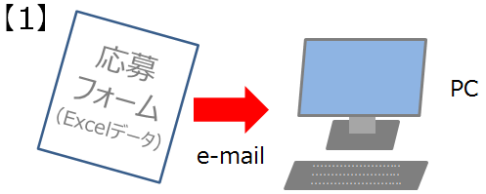
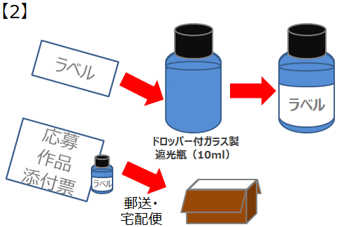
応募作品 貼付用 『ラベル』 | 作品名
 | 濃度 | #DIV/0!
 | ↑この太枠でキリトリ、作品に貼付してください。
応募手順 | 【1】『応募フォーム（①応募者データ・②応募作品データ）』（本Excelデータ）をメールで送信 ・必要事項（黄色のセルの箇所）をご記入の上、furecon@aromakankyo.or.jp宛にご送信ください。 また、件名は『AEAJイメージフレグランスコンテスト2017応募』としてください。 【2】『③応募作品添付票』とともに、作品に『④ラベル』を貼付の上、郵送・宅配便で送付 ・本紙（3ページ目）を印刷の上、『④ラベル』を太枠内で切り取って、応募作品に貼付してください。『③応募作品添付票』はキリトリ線で切り取り、『④ラベル』を貼付した作品とともに、下記までご送付ください。
応募フォーム 送信先 | furecon@aromakankyo.or.jp
作品 送付先 | 〒103-0028 東京都中央区八重洲1-5-20 石塚八重洲ビル6階 （公社）日本アロマ環境協会 「AEAJイメージフレグランスコンテスト」係
ご注意 | 応募データや作品に不備があった場合、作品をお送りいただいても審査対象外となります。 また、一度ご応募いただいた作品は返却いたしません。 予めご了承ください。

